Sheet1
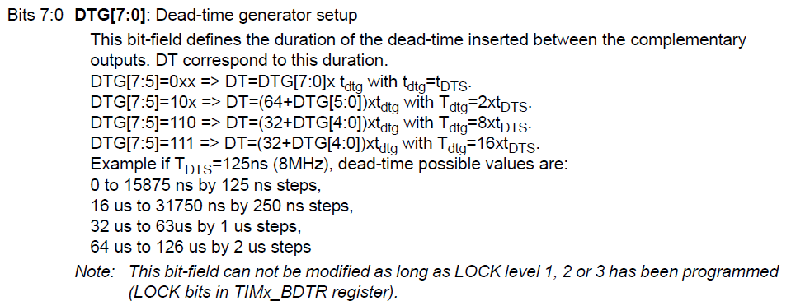
tDTS （s） | 1.3888888889E-08
DTG[7] | 1 | DT[7:0] | 239 | DTG[7:0]×tDTG（s） | 3.3194444444E-06
DTG[6] | 1 | DT[6:0] | 111 | (64+DTG[5:0])×(2×tDTG)（s） | 3.0833333333E-06
DTG[5] | 1 | DT[5:0] | 47 | (32+DTG[4:0])×(8×tDTG)（s） | 5.2222222222E-06
DTG[4] | 0 | DT[4:0] | 15 | (32+DTG[4:0])×(16×tDTG)（s） | 1.0444444444E-05
DTG[3] | 1 | DT[3:0] | 15 | dead time （s） | 1.0444444444E-05
DTG[2] | 1 | DT[2:0] | 7
DTG[1] | 1 | DT[1:0] | 3
DTG[0] | 1

